Working Capital
[WorkBook] Workign Capital

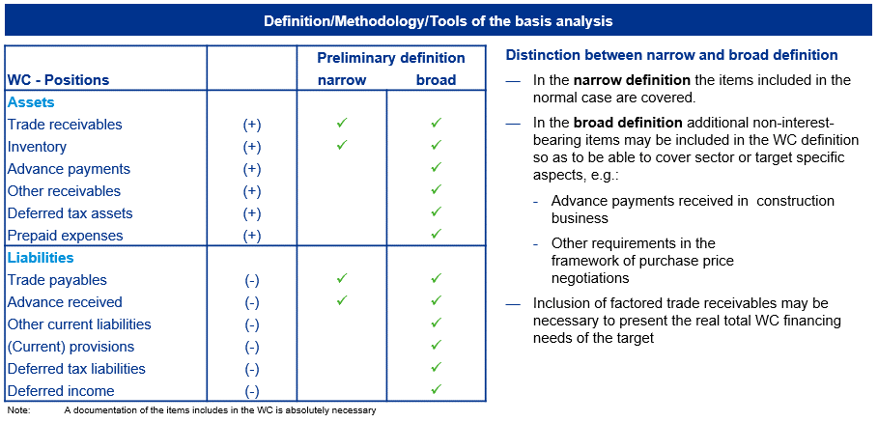
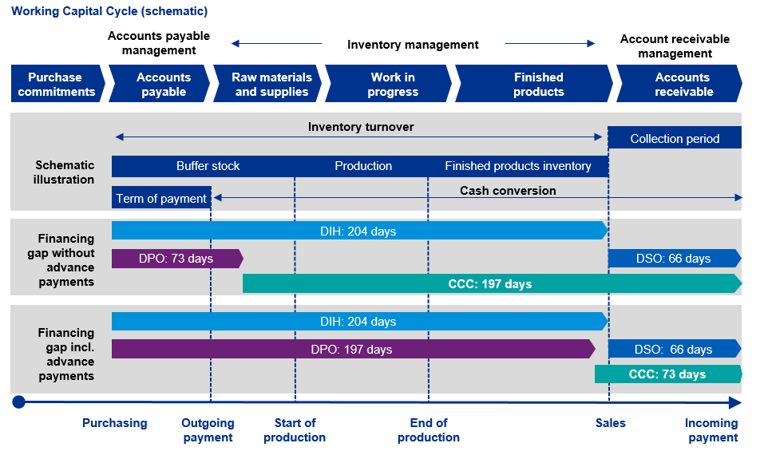
TOC
Overview
1. Basics: What is the reason and approach for a WC analysis?
2. How did the working capital develop in the past?
3. Does seasonality influence the development of working capital?
 | >>> Seasonality가 있다면, 왜인지, 어느정도인지, 얼마나 필요한지 분석해야함
4. What is the company’s performance relatively to its peers?
 | - DSO
 | - DIH
 | - DPO
5. What are the drivers of the receivables?
 | - DSO
 | - DIH
 | - DPO
6. What optimization measures have been identified and planned?
 | - Overview and systematics of cash generating measures
 | - Influences of short-term measures
 | - Overview operational processes
 | - Order-to-cash
 | - Forecast-to-fulfil
 | - Purchase-to-pay
7. How much capital is the working capital tying up at the moment and how much will it tie up in the future? |  | DSO+DIH-DPO = CCC
 | - Plausibility
8. How is the financing of the working capital planned? |  | CCC: Cash Collection Cycle
 |  | DIH: Days Inventory Held

[Tookkits] Working Capital Key Concepts Guide

[Tookkits] Working Capital DD Considerations

